概述
AngularJS 是一个 JavaScript 框架
 | AngularJS 是一个 JavaScript 框架。它是一个以 JavaScript 编写的库。
 | AngularJS 是以一个 JavaScript 文件形式发布的，可通过 script 标签添加到网页中：
 | <script src="http://cdn.static.runoob.com/libs/angular.js/1.4.6/angular.min.js"></script>
 |  | 我们建议把脚本放在 <body> 元素的底部。
 |  | 这会提高网页加载速度，因为 HTML 加载不受制于脚本加载。

 | 各个 angular.js 版本下载：
 |  | https://github.com/angular/angular.js/releases

 | AngularJS 使得开发现代的单一页面应用程序（SPAs：Single Page Applications）变得更加容易。
 | AngularJS 把应用程序数据绑定到 HTML 元素。
 | AngularJS 可以克隆和重复 HTML 元素。
 | AngularJS 可以隐藏和显示 HTML 元素。
 | AngularJS 可以在 HTML 元素"背后"添加代码。
 | AngularJS 支持输入验证

AngularJS与Angular的区别

 | 指同一事物，版本的区别，叫法不同
 | Angular2.0之前的版本（1.x）叫做AngularJS
 | 1.x的使用是引入AngularJS的js文件到网页。
 | 2.0之后，就是完全不同了。
 | Angular2.x与Angular1.x 的区别类似 Java 和 JavaScript
 | 或者说是雷锋与雷峰塔的区别，所以在学习Angular2.x时大家需要做好重新学习一门语言的心里准备。
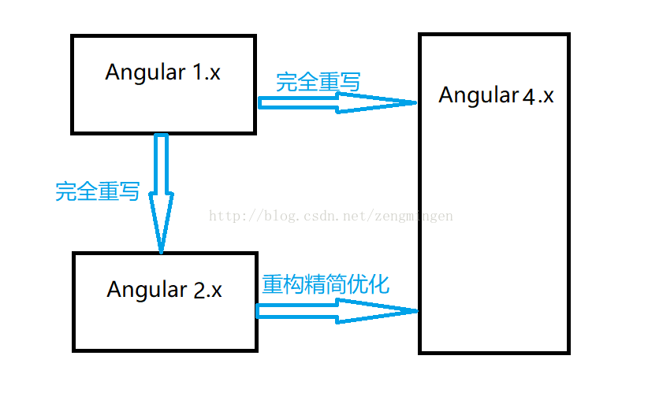

 | ---------------------------
 | AngularJs是Google在2012年发布的一个框架。
 | AngularJs优点：
 | 1、模板功能强大丰富。
 | 双向数据绑定。
 | 不需要用JavaScript去操作dom，大大缩减了前端开发的代码。
 | 2、比较完善的前端MVC框架。
 | 包含了模板，数据双向绑定，路由等等功能。
 | 安装它提供的规矩，就可以快速地开发。
 | 3、引入了一些java的概念
 | 如 依赖注入
 | AngularJs存在一些问题：
 | 1、性能
 | 双向数据绑定，在项目越大的时候，性能影响很大。
 | AngularJs采用脏数据检查的方式，跟踪数据的改变，动态改变用户页面的数据。
 | 随着绑定数量的增加，性能就会越来越低。

 | Angular改进：
 | 默认不再是双向数据绑定，改成了单向绑定。
 | 整个脏数据检查机制完全重写，整体性能得到了很大的提升。
 | AngularJs还在路由，作用域，表单验证，JavaScript语言，学习成本上存在问题。Angular都做了改进。

